SIU Guaraní
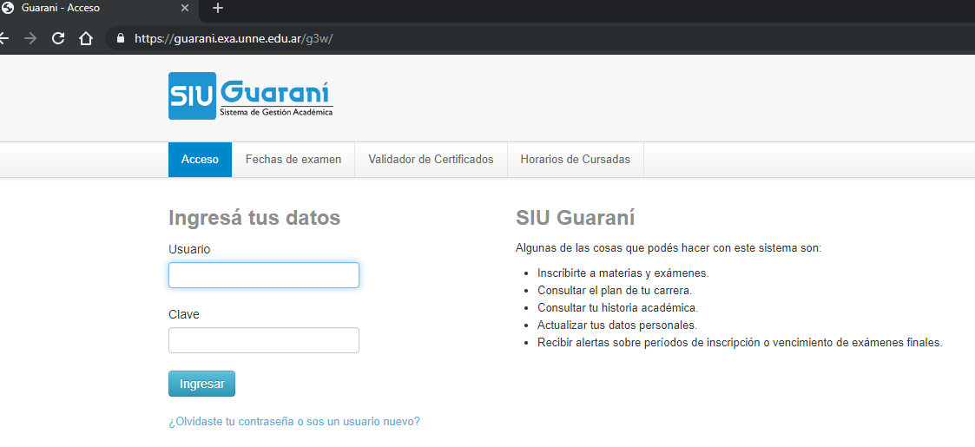
 | Id-nombre del sistema: Sistema SIU Guarani
 | Version del caso de prueba: 1 |  | Caso de uso: Ingresar al SIU
 | Autor del caso de prueba: |  | Nombre del probador:
 | Fecha de creacion: |  | Fecha de ejecucion:

CP | Objetivo | Datos de entrada | Resultado esperado | Resultado obtenido
1 | Ingresar al SIU Guarani - usuario y clave valida | Usuario valido | - El sistema verifica usuario y clave ingresadas. - El sistema muestra la pantalla principal de "Bienvenido"
 |  | Clave valido
 |  | click en el boton "Ingresar"
2 | Ingresar al SIU Guarani - usuario valido y clave invalida | Usuario valido | - El sistema verifica usuario y clave ingresadas. - El sistema muestra el mensaje de error de "El nombre de usuario y/o contraseña es incorrecto. Por favor intenta de nuevo."
 |  | Clave invalido
 |  | click en el boton "Ingresar"
3 | Ingresar al SIU Guarani - usuario invalido y clave valida | Usuario invalido | - El sistema verifica usuario y clave ingresadas. - El sistema muestra el mensaje de error de "El nombre de usuario y/o contraseña es incorrecto. Por favor intenta de nuevo."
 |  | Clave valido
 |  | click en el boton "Ingresar"
4 | Ingresar al SIU Guarani - usuario valido y clave invalida | Usuario invalido | - El sistema verifica usuario y clave ingresadas. - El sistema muestra el mensaje de error de "El nombre de usuario y/o contraseña es incorrecto. Por favor intenta de nuevo."
 |  | Clave invalido
 |  | click en el boton "Ingresar"
5 | Ingresar al SIU Guarani - usuario y clave vacio | No ingresar Usuario | - El sistema verifica los campos. - El sistema muestra el mensaje de error de "El nombre de usuario es requerido. Por favor intenta de nuevo."
 |  | No ingresar Clave
 |  | click en el boton "Ingresar"
6 | Ingresar al SIU Guarani - usuario valido y clave vacio | Usuario válido | - El sistema verifica los campos. - El sistema muestra el mensaje de error de "La contraseña es requerida. Por favor intenta de nuevo."
 |  | No ingresar Clave
 |  | click en el boton "Ingresar"
7 | Ingresar al SIU Guarani - usuario vacio y clave valida. | No ingresar Usuario. | - El sistema verifica los campos. - El sistema muestra el mensaje de error de "El nombre de usuario es requerido. Por favor intenta de nuevo."
 |  | Clave válida.
 |  | click en el boton "Ingresar"

